2020_09_data
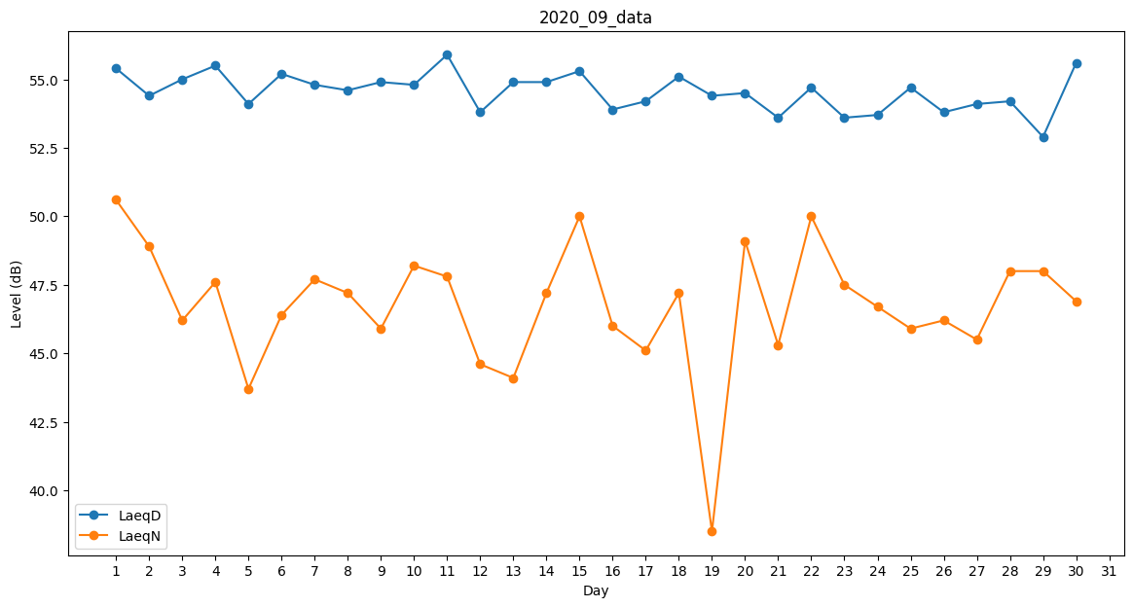
Day | LaeqD | LaeqN
1 | 55.4 | 50.6
2 | 54.4 | 48.9
3 | 55 | 46.2
4 | 55.5 | 47.6
5 | 54.1 | 43.7
6 | 55.2 | 46.4
7 | 54.8 | 47.7
8 | 54.6 | 47.2
9 | 54.9 | 45.9
10 | 54.8 | 48.2
11 | 55.9 | 47.8
12 | 53.8 | 44.6
13 | 54.9 | 44.1
14 | 54.9 | 47.2
15 | 55.3 | 50
16 | 53.9 | 46
17 | 54.2 | 45.1
18 | 55.1 | 47.2
19 | 54.4 | 38.5
20 | 54.5 | 49.1
21 | 53.6 | 45.3
22 | 54.7 | 50
23 | 53.6 | 47.5
24 | 53.7 | 46.7
25 | 54.7 | 45.9
26 | 53.8 | 46.2
27 | 54.1 | 45.5
28 | 54.2 | 48
29 | 52.9 | 48
30 | 55.6 | 46.9

